Hoja1
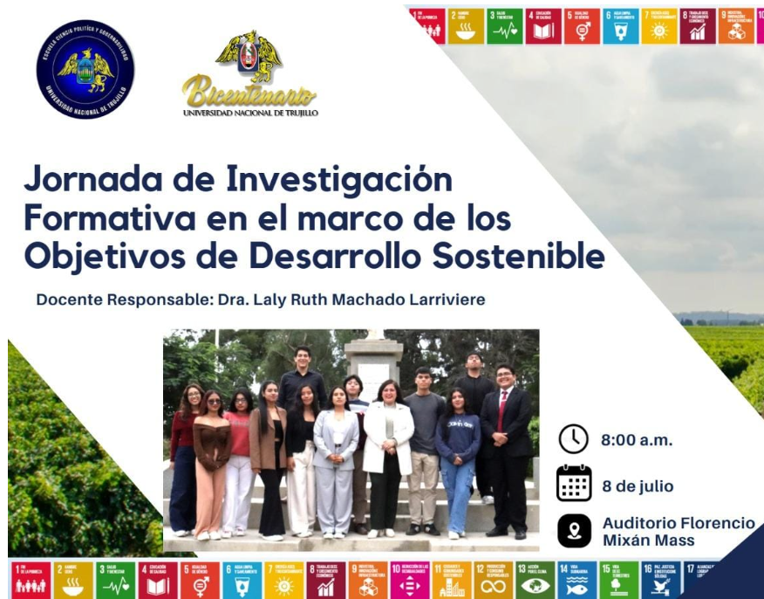
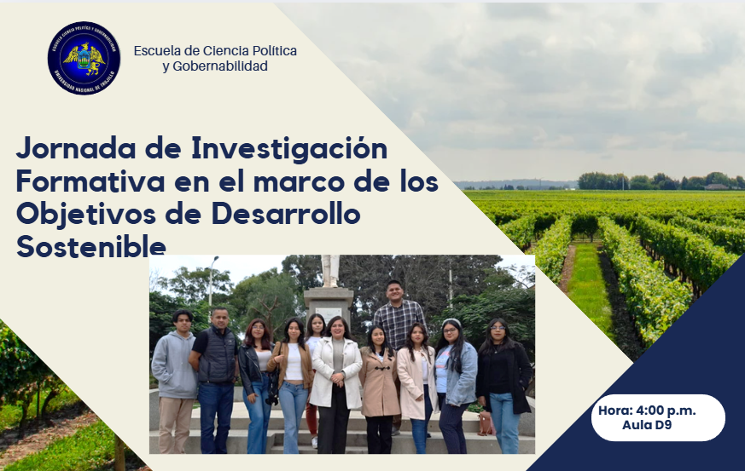
Durante el semestre 2025-I los estudiantes no fueron al C.E.E. Rafael Narvaez Cadenillas a realizar alguna charla o actividad, sin embargo, lo que se realizó en la universidad fue una jornada de investigación promoviendo los ODS, sobre todo el ODS 16 vinculado al proyecto para que los estudiantes conocieran sobre el proyecto y participen directamente con los estudiantes del colegio en el semestre 2025-II

